Tipologia A
 | 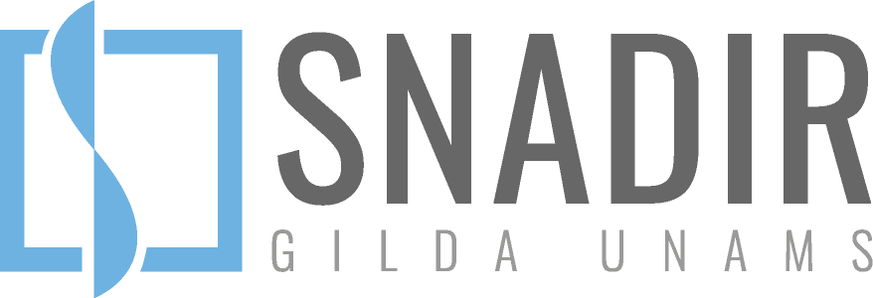

SCHEDA PER IL CONTEGGIO DELLE ORE SVOLTE IN MERITO ALLE ATTIVITÀ FUNZIONALI ALL’INSEGNAMENTO TIPOLOGIA “A” (max 40 ore, sia ad orario pieno sia ad orario parziale) Rif.to art. 44 comma 3a del CCNL 2019/2021

 |  |  |  | Seleziona
Docente (nome e cognome) |  |  |  | Anno Scolastico

 |  |  |  | Seleziona | Seleziona
Scuola (nome istituto) |  |  |  | Orario di servizio | Su (orario completo)

1. Collegi Docenti (plenari e di settore) 2. Riunioni per Disciplina/Dipartimento 3. Colloqui-incontri con le famiglie 4. Incontri di programmazione e verifica prima inizio delle lezioni e dopo scrutini finali N.B. Gli scrutini non rientrano nel conteggio

ORE DA SVOLGERE NELLA SCUOLA DI CUI SOPRA: |  |  |  |  | 0
N. | Data | Orario di inizio della riunione | Orario di termine della riunione | Tipologia della riunione (note specifiche) | Numero di ore svolte
1
2
3
4
5
6
7
8
9
10
11
12
13
14
15
16
17
18
19
20
 |  |  |  | Totale ore svolte | 0

